基本設定
農業デモサイト シート 基本設定

注意点
・白抜きのセルにのみ入力できます。
・画像はエクセルに貼りつけるのではなく、「ファイル名」の欄に画像のファイル名を英数字で記入してください。（例：top1など）
・実際の画像は別のファイルで一式まとめて送付していただきます。送付していただいた画像のファイル名とシートのファイル名を参照して、画像を差し込んでいきます。
・画像のイメージができない場合、エクセルの「挿入」タブから「画像を挿入」をクリックして、画像を貼りつけ、イメージしてください。
・シートを送付する際には、挿入した画像はすべて消去してください。
 |  |  |  | カラー
 |  |  |  | おまかせ
必須 | サイトカラー設定 |  |  | 赤系
 | ご希望のサイトカラーを指定してください。 |  |  | ピンク系
 | （ドロップダウンで選択） |  |  | 濃緑系
 |  |  |  | 薄緑系
必須 | お名前 |  |  | 紺系
 | ご依頼いただいた時のお名前を記入してください。 |  |  | 薄青系
 | 例：建設 太郎 |  |  | 黄系
必須 | 電話番号 |  |  | オレンジ系
 | ホームページに記載する電話番号を記入してください。複数ある場合は、スペースを空けて複数ご記入ください。 |  |  | 茶色系
 |  |  |  | 白系
任意 | FAX番号 |  |  | 黒系
 | ホームページに記載するFAX番号を記入してください。 |  |  | 灰色系
 |  |  |  | クリーム系
必須 | 管理者メールアドレス
 | ホームページの管理者様のメールアドレスを記入してください。

任意 | お問い合わせ先メールアドレス
 | 「お問い合わせ」の送信先メールアドレス（事業者が受け取る）を設定してください。 管理者メールアドレスと同じ場合は無記入でかまいません。

必須 | 郵便番号
 | 事業所の郵便番号を記入してください。

必須 | 住所
 | 事業所の住所を記入してください。

必須 | サイトのタイトル
 | GoogleやYahoo!などの検索結果に表示される、ホームページのタイトルを設定します。一般的には事業名を入力します。
 | 例：えんがわWorks
任意 | サイトのキャッチフレーズ
 | 検索結果に表示される、ホームページのキャッチフレーズを設定します。サイトタイトルの後ろに表示されます。
 | 例：えんがわWorks | 長野県北安曇郡松川村のホームページ制作・セールスライティング
任意 | サイトのロゴ |  | ファイル名
 | ※トップ画面の上部に（スマホだと中央）に表示されるロゴ画像をアップロードしてください。 ロゴをアップロードしない場合、「サイトタイトル」がトップ画面に表示されます。
 | 例：ロゴがある場合 例：ロゴがない場合 えんがわWorks（サイトタイトル）
任意 | サイトのアイコン |  | ファイル名
 | アイコンを設定すると、下記画像のように、アイコンが画面に表示されるようになります。
 | 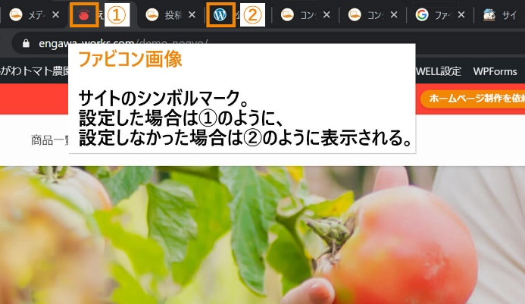
必須 | 管理者ユーザー名(英数字)
 | ホームページ上で使用する管理者様のユーザー名を英数字で記入してください。

必須 | 管理者ユーザー名(日本語)
 | ホームページ上で使用する管理者様のユーザー名を日本語で記入してください。フルネーム、もしくは姓か名だけでも結構です。

任意 | 営業日・営業時間
 | ホームページに営業時間を明記したい場合は、こちらに記入してください。

任意 | Twitterアカウント
 | Twitterアカウントをお持ちの場合は、アカウント名をご記入ください。下記の画像を参考に、@を含めずにご記入ください。
 | 例：アカウント名が「@seino_engawa」だったら、 「seino_engawa」
任意 | Facebookアカウント
 | Facebookアカウントがありましたら、ユーザーネームをご記入ください。 【ユーザーネームの確認方法】 ユーザーネームの確認方法は、下記の記事を参考にしてください。(リンクをクリックすると別タブで開きます) 「FacebookのIDを確認！ユーザーIDとユーザーネームの違いも解説」 https://applimura.com/facebook-id-confirm/

任意 | Instagramアカウント
 | Instagramアカウントがありましたら、ユーザーネームをご記入ください。 【ユーザーネームの確認方法】 ユーザーネームの確認方法は、下記の記事を参考にしてください。(リンクをクリックすると別タブで開きます) https://onl.tw/JjBKQ5j

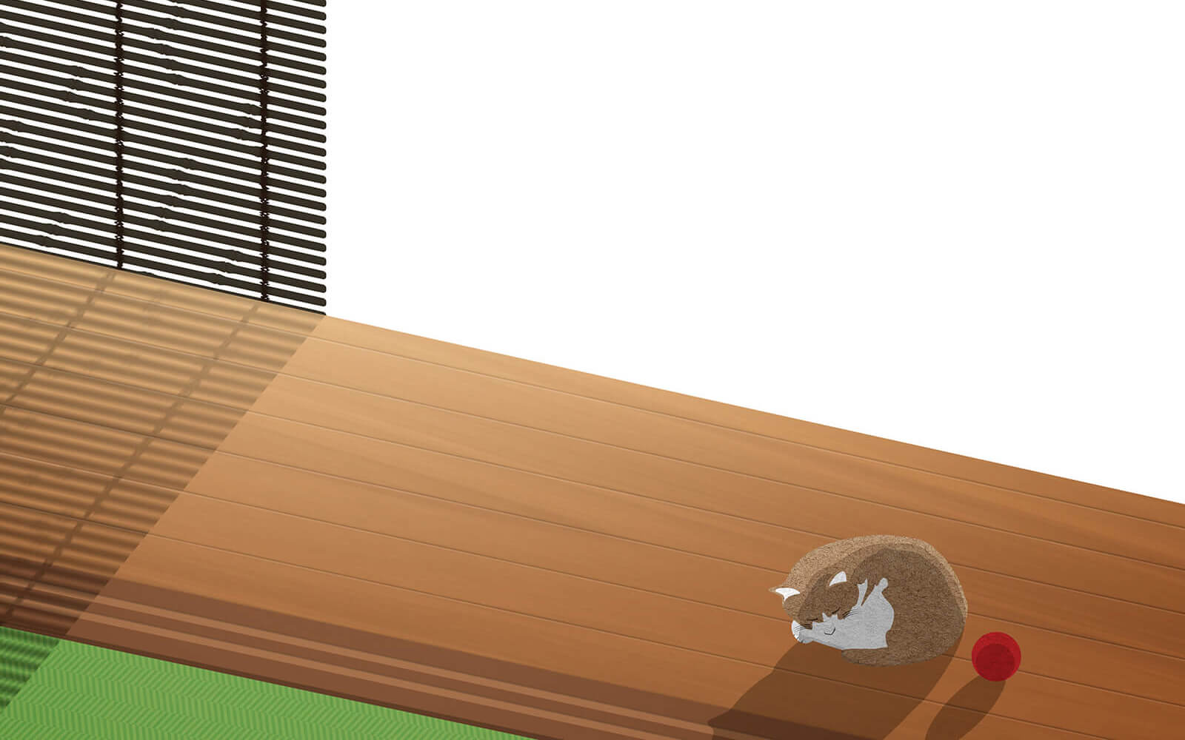 自分でページを作るのが難しい＆時間がない方は・・・ えんがわWorksにお任せください！ 【文章作成：5万円～（サイト全体）】 インタビュー等によりお客様の強みと魅力を発掘。 キャッチフレーズと文章に起こして、ホームページを完成させます。 プロのWebライターの力により、完成度の高いホームページとなります。 【お任せ画像設定：1万円】 1つ1つの箇所に画像を指定せずにまとめてファイルを送付。 あとはえんがわWorksが適切な画像を選定します。 必要に応じて無料素材サイトでの画像選定も行います。 ホームページ作成業務をなるべく外注しつつ、ご自身の業務に専念したい方は、 ぜひお問い合わせください。

お問い合わせ先ＵＲＬ： |  | https://engawa-works.com/demo-plan/#contact

